解説１・２
 |  | 静 岡 県 の 推 計 人 口
 |  | （令和８年８月１日現在）
 |  | （令和７年国勢調査人口速報集計（速報値）に基づく集計）
 |  |  |  |  |  |  |  |  | 令和8年8月20日
 |  |  |  |  |  |  | 静岡県企画部統計活用課

 | 本推計人口は、令和７年10月１日現在の令和７年国勢調査人口の人口速報集計（速報値）を基準
 | とし、これに毎月の住民基本台帳人口の増減数を加えて推計した人口であり、令和８年９月に公表
 | 予定の国勢調査人口の人口等基本集計（確定値）の公表後、再集計します。

１ 概 要
 | 令和８年８月１日現在の静岡県の人口は、3,443,104人 となり、前月と比べ、
 | 1,690人の減少となった。
 | 内訳をみると、自然動態が 2,215人の減少（出生 1,550人、死亡 3,765人）、社会動態は
 | 525人の増加（転入 10,115人、転出 9,590人）となっている。

２ 人口と世帯の推移
 |  |  |  |  |  |  |  |  | （単位：人・世帯）
 |  |  | 区分 |  | 人口（日本人・外国人）及び世帯数 |  |  |  | 前5年間、前１か月間の増減数
 | 年月日 |  |  |  | 総 数 | 男 | 女 | 世帯数 | 純増減 | 自然動態 | 社会動態
 | 国 勢 調 査 | S55. | 10 | .1 | 3,446,804 | 1,695,778 | 1,751,026 | 969,904 | - | - | -
 |  | 60. | 10 | .1 | 3,574,692 | 1,759,455 | 1,815,237 | 1,033,037 | 127,888 | - | -
 |  | H 2. | 10 | .1 | 3,670,840 | 1,808,951 | 1,861,889 | 1,117,693 | 96,148 | - | -
5年間の増減
 |  | 7. | 10 | .1 | 3,737,689 | 1,841,947 | 1,895,742 | 1,204,189 | 66,849 | - | -
 |  | 12. | 10 | .1 | 3,767,393 | 1,857,031 | 1,910,362 | 1,280,984 | 29,704 | - | -
 |  | 17. | 10 | .1 | 3,792,377 | 1,868,458 | 1,923,919 | 1,353,578 | 24,984 | - | -
 |  | 22. | 10 | .1 | 3,765,007 | 1,853,952 | 1,911,055 | 1,399,140 | ▲ 27,370 | - | -
 |  | 27. | 10 | .1 | 3,700,305 | 1,820,993 | 1,879,312 | 1,429,600 | ▲ 64,702 | - | -
 |  | R 2. | 10 | .1 | 3,633,202 | 1,791,118 | 1,842,084 | 1,483,472 | ▲ 67,103 | - | -
 | 速報値 | R 7. | 10 | .1 | 3,468,845 | 1,707,440 | 1,761,405 | 1,501,036 | ▲ 164,357 | 令和７年国勢調査 人口速報集計
 |  | R7. | 11 | .1 | 3,467,582 | 1,706,941 | 1,760,641 | 1,501,801 | ▲ 1,263 | ▲ 2,282 | 1,019
 |  | R7. | 12 | .1 | 3,465,541 | 1,706,015 | 1,759,526 | 1,501,871 | ▲ 2,041 | ▲ 2,415 | 374
 |  | R8. | 1 | .1 | 3,462,828 | 1,704,539 | 1,758,289 | 1,501,546 | ▲ 2,713 | ▲ 2,563 | ▲ 150
 |  | R8. | 2 | .1 | 3,459,571 | 1,702,912 | 1,756,659 | 1,501,080 | ▲ 3,257 | ▲ 3,332 | 75
 |  | R8. | 3 | .1 | 3,456,364 | 1,701,290 | 1,755,074 | 1,500,891 | ▲ 3,207 | ▲ 2,851 | ▲ 356
 |  | R8. | 4 | .1 | 3,448,620 | 1,697,445 | 1,751,175 | 1,503,826 | ▲ 7,744 | ▲ 2,664 | ▲ 5,080
 |  | R8. | 5 | .1 | 3,448,607 | 1,697,915 | 1,750,692 | 1,508,400 | ▲ 13 | ▲ 2,169 | 2,156
 |  | R8. | 6 | .1 | 3,446,470 | 1,696,869 | 1,749,601 | 1,508,991 | ▲ 2,137 | ▲ 2,236 | 99
 |  | R8. | 7 | .1 | 3,444,794 | 1,695,990 | 1,748,804 | 1,509,445 | ▲ 1,676 | ▲ 2,081 | 405
 |  | R8. | 8 | .1 | 3,443,104 | 1,695,124 | 1,747,980 | 1,509,846 | ▲ 1,690 | ▲ 2,215 | 525

 |  | (注1) |  | 「R2.10.1」以前の人口は、国勢調査の人口等基本集計（確定値）である。なお、国勢調査欄の
 |  |  |  | 純増減は前回国勢調査からの純増減であり、この期間の人口動態の累計とは異なる。
 |  | (注2) |  | 「R7.11.1」以降の人口は、令和７年国勢調査の人口速報集計（速報値）をもとに住民基本台帳
 |  |  |  | に基づく移動数を加減して算出したもので、令和７年国勢調査人口の確定値の公表後再集計する。
 |  | (注3) |  | 社会動態は、各市区町の転入転出（政令市の区相互の移動を含む）の人数を合計したものである。

解説３・４
３ 自然・社会動態の推移
 | 令和８年７月中の自然動態（出生、死亡）は 2,215人の減少で、社会動態（転入、転出）は、
 | 525人の増加となった。
 | （１）自然・社会動態の内訳表 |  |  |  |  |  |  |  |  |  | (単位：人）
（各月中の増減）
 | 純増減 | 自然増減 | 社会増減
#REF! | 0 | 0 | 0
 |  | 7月1日現在推計人口 |  |  | 3,444,794 |  | 自 然 動 態 |  |  |  | 社 会 動 態
 |  | 増 加 （Ａ＋ａ） |  |  | 11,665 |  | 出生(Ａ) |  | 1,550 |  | 転入(ａ) |  | 10,115
 |  | 減 少 （Ｂ＋ｂ） |  |  | 13,355 |  | 死亡(Ｂ) |  | 3,765 |  | 転出(ｂ) |  | 9,590
 |  | 8月1日現在推計人口 |  |  | 3,443,104 |  | 自然増減 |  | ▲ 2,215 |  | 社会増減 |  | 525
 |  |  |  |  |  |  | (Ａ－Ｂ) |  |  |  | (ａ－ｂ)

 | （２）各月中の増減図
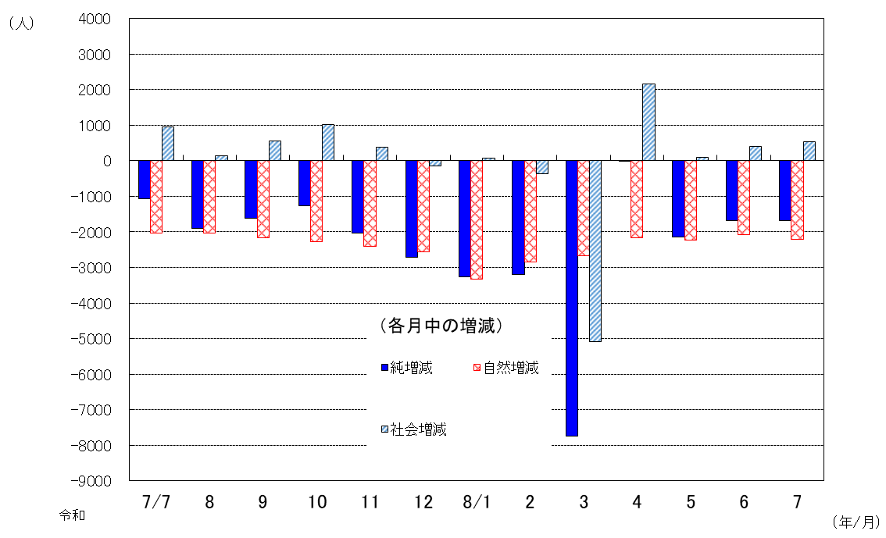

平成
平成

平成
平成

４ 市町別人口
 | 前月と比べ、人口が増加した市町は御殿場市（46人増）など5市町、減少した市町は静岡市（421人減）など30市町であった。

 |  | 人 口 上 位 ５ 市 町 |  |  |  |  |  | 増 減 ５ 市 町
 | 順位 | 市 | （人） | 順位 | 町 | （人） | 順位 | 市町 | 増加数（人） |  | 順位 | 市町 | 減少数（人）
 | １ | 浜松市 | 760,935 | １ | 長泉町 | 43,212 | １ | 御殿場市 |  | 46 | １ | 静岡市 |  | 421
 | ２ | 静岡市 | 655,298 | ２ | 函南町 | 34,400 | ２ | 長泉町 |  | 25 | ２ | 浜松市 |  | 256
 | ３ | 富士市 | 236,173 | ３ | 清水町 | 30,894 | ３ | 下田市 |  | 21 | ３ | 藤枝市 |  | 127
 | ４ | 沼津市 | 178,121 | ４ | 吉田町 | 27,730 | ４ | 裾野市 |  | 12 | ４ | 富士宮市 |  | 118
 | ５ | 磐田市 | 159,245 | ５ | 小山町 | 16,940 | ５ | 小山町 |  | 9 | ５ | 三島市 |  | 115

 |  | 自然動態増減５市町 |  |  |  |  |  | 社会動態増減５市町
 | 順位 | 市町 | 増加数（人） | 順位 | 市町 | 減少数（人） | 順位 | 市町 | 増加数（人） |  | 順位 | 市町 | 減少数（人）
 | - | - | - | １ | 静岡市 | 409 | １ | 浜松市 |  | 134 | １ | 牧之原市 |  | 70
 | - | - | - | ２ | 浜松市 | 390 | ２ | 沼津市 |  | 103 | ２ | 三島市 |  | 68
 | - | - | - | ３ | 沼津市 | 146 | ３ | 御殿場市 |  | 95 | ３ | 袋井市 |  | 63
 | - | - | - | ４ | 富士市 | 119 | ４ | 富士市 |  | 91 | ４ | 湖西市 |  | 44
 | - | - | - | ５ | 富士宮市 | 103 | ５ | 伊東市 |  | 80 | ５ | 藤枝市 |  | 30
 |  |  |  |  |  |  | ※社会動態は20市町で増加、14市町で減少、1町同数
 |  |  |  |  |  | 推計人口についてのお問い合わせは、統計活用課人口就業班まで
 |  |  |  |  |  | ＴＥＬ ０５４－２２１－２９９５ （直通）
 |  |  |  |  |  | 統計センターしずおか https://toukei.pref.shizuoka.jp/chosa/02-030/index.html

裏表紙
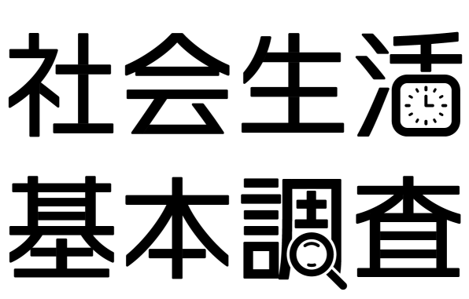

総務省統計局及び静岡県では、10月20日現在で社会生活基本調査を実施します。
この調査は、国民生活の実態を明らかにすることを目的として、統計法（国の統計に関する基本的な法律）に基づき実施する、国の重要な統計調査です。
調査結果は、ワーク・ライフ・バランスの推進、少子高齢化対策、ボランティア活動の状況の把握など、国や地方公共団体における各種施策の基礎資料として活用されます。
調査をお願いする世帯には、10月上旬から中旬にかけて、調査員が伺い、調査書類をお配りします。
回答は、スマートフォンやパソコン等を使ってインターネットで回答することができるほか、紙の調査票への記入でもご回答いただけます。
特に、いつでも回答可能で便利なインターネット回答を是非ご活用ください。
調査の趣旨をご理解いただき、ご回答をお願いします。

